Sheet1
上海源强国际贸易有限公司
 |  | 合同18SPX22生产细节
**交货期：2018年04月20号之前，不得推迟
一：货号，颜色，数量，配码
FOTZO-1，4032双，84箱，条形码：7453089535063
 | 35 36 37 38 39 40
NEGRO | 1 2 3 3 2 1 |  |  |  | 黑色
BLANCO | 1 2 3 3 2 1 |  |  |  | 白色
VERDE | 1 2 3 3 2 1 |  |  |  | 绿色
JEANS | 1 2 3 3 2 1 |  |  |  | 牛仔色

KOLA-1，4032双，84箱，条形码：7453089535070
 | 39 40 41 42 43 44
NEGRO | 1 2 3 3 2 1 |  |  |  | 黑色
BLANCO | 1 2 3 3 2 1 |  |  |  | 白色
VERDE | 1 2 3 3 2 1 |  |  |  | 绿色
JEANS | 1 2 3 3 2 1 |  |  |  | 牛仔色

FANOL-1，3216双，67箱，条形码：7453089535059
 | 35 36 37 38 39 40
NEGRO | 1 2 3 3 2 1 |  |  |  | 黑色
BLANCO | 1 2 3 3 2 1 |  |  |  | 白色
ROSADO | 1 2 3 3 2 1 |  |  |  | 粉红色
ROJO DE VINO | 1 2 3 3 2 1 |  |  |  | 酒红色
 |  |  | 合计: | 11280双/235箱

二：包装细节：
1：成分标签，成分标

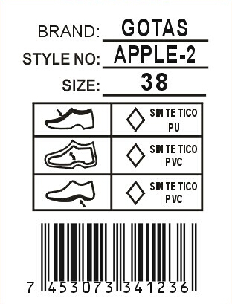
 |  |  |  | 白底黑字不干胶3*4CM贴
 |  | 商标 |  | 于每对鞋子的右脚大底处。
 |  | 款号 |  | 注意起粘力要好不能脱落！！！
 |  | 尺码
 |  |  |  | 帮面和中底材质根据实际订单操作
 |  |  |  | 请排版给我司确认！
 |  | 条形码

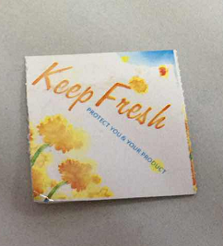

2：内包装:每双鞋子都需塞纸团，（密鞋款需加撑筷），每双鞋子需用白色拷贝纸S型包装，每个内盒盒盖需贴防霉片，放干燥剂！

3：内盒
内盒为天地连体盒，内盒需要加膜，并且商标改为订单商标。盒子短边右下角做以下贴标，设计（8*5cm）
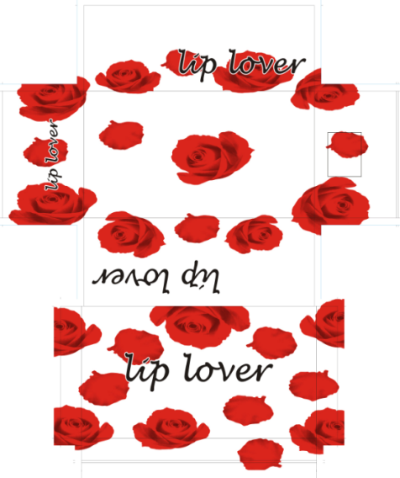
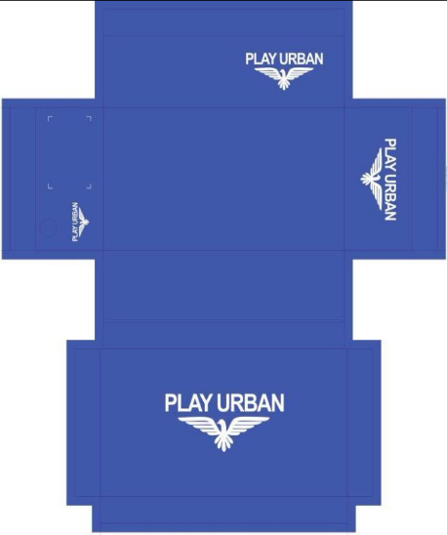
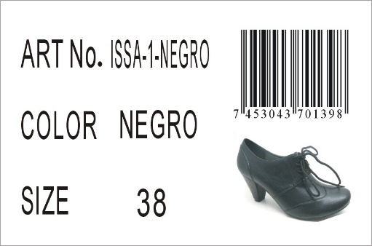

 |  |  |  |  |  | 右上而下分别对应;货号，颜色，尺码
 |  |  |  |  |  | 鞋图按实际为准！
 | 女鞋鞋盒 |  |  | 男鞋鞋盒

4：吊牌
吊牌挂于鞋子右脚第一个鞋眼，吊牌设计如下
吊牌一定要覆膜，不然会返工！！！
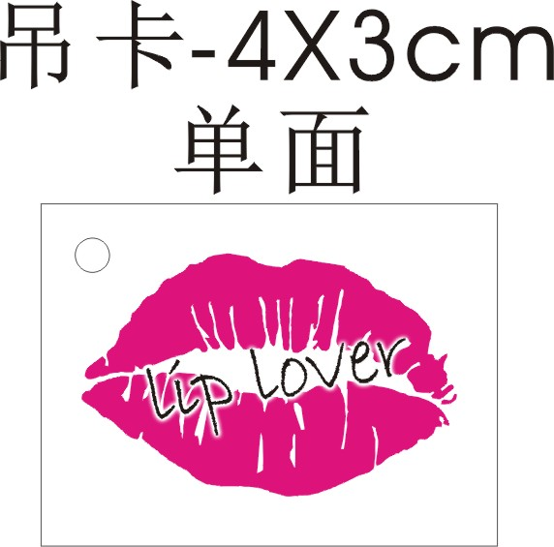
 |  |  |  | 背面空白处贴相对应白底黑字条形码（3*1.8CM）

三：材质和款式要求
款号 |  | 面料 |  | 内里材料 | 中底/中底作法 |  | 大底（大底需加尺码） |  | 商标
FOTZO-1 |  | 牛仔色按之前做的大货，其它按确认样 |  | 配面色 | 配面色 |  | 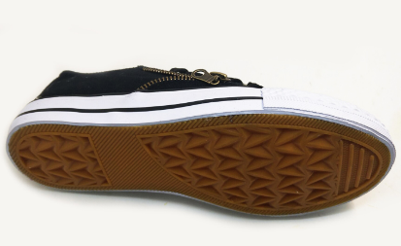 大底围边统一白色，水线白配黑，其它配面色，统一驼色底纹 |  | 中底商标+号码方向同此图，尺寸为：5.5*1.4CM(含尺码）

KOLA-1 |  | 牛仔色按之前做的大货，其它按确认样 |  | 配面色 | 配面色 |  |  |  | 中底商标+号码方向同此图 黑色，牛仔色印刷银色，其它印刷黑色
FANOL-1 |  | 粉红色按提供色卡参考颜色，其它按确认样 |  | 配面色 | 配面色 |  |  |  | 中底商标+号码方向同此图，尺寸为：5.5*1.4CM(含尺码）
所有的大货材料，饰扣都必须由我司QC签名确认，如没有确认就生产所造成的一切后果由工厂负责！！！

四：外箱设计
1：外箱要求：48双混色混码装一外箱，用透明印客户商标封箱胶纸“工”字型封箱，用#字型打包带。外箱不要打钉！
2.外箱印刷唛头：（所有包装不得出现中文字眼，外箱字体颜色为紫色！（紫色为潘通色卡号为：19-3638 TPX)）双面印刷

 |  |  |  |  | STYLE NO.: | （印客户货号） |  | 实际鞋图
 |  |  | 商标字体应是货号字体 |  | SIZE ASST: | 35 36 37 38 39 40
 |  |  | 的五倍 |  | (印颜色) | (印配码)
 |  |  |  |  |  |  |  | 此处要贴颜色标
STYLE NO.: | （印客户货号） |  |  |  | Q'TY: 36PRS/CTN |  |  | 按照颜色变化
CTN.NO: | （填流水号） |  |  |  | N.W.: | KGS |  | 直径5CM
BARCODE: | （贴白底黑字条形码不干胶） |  |  |  | G.W.: | KGS
 | 规格：10*4CM(务必扫描得出来！！！） |  |  |  | MEAS.: | CM
男鞋外箱
 |  |  |  |  | STYLE NO.: | （印客户货号） |  | 实际鞋图
 |  |  | 商标字体应是货号字体 |  | SIZE ASST: | 39 40 41 42 43 44
 |  |  | 的五倍 |  | (印颜色) | (印配码)
 |  |  |  |  |  |  |  | 此处要贴颜色标
STYLE NO.: | （印客户货号） |  |  |  | Q'TY: 36PRS/CTN |  |  | 按照颜色变化
CTN.NO: | （填流水号） |  |  |  | N.W.: | KGS |  | 直径5CM
BARCODE: | （贴白底黑字条形码不干胶） |  |  |  | G.W.: | KGS
 | 规格：10*4CM(务必扫描得出来！！！） |  |  |  | MEAS.: | CM

五：销售样要求和货期要求
1：销售样：速打齐款齐色37#各1双（需贴材质标）正确样品一套寄到国外,请在大货材料确认ok后一周内完成,谢谢!
如果销售样在出货10天前还没有收到，客户将会扣除2%的货款，请知悉！

2： 拖延一个船期客户将扣款5%，拖延两个船期客户将扣款7%，拖延三个船期将由客户定夺扣款10%或取消订单！

3：大货生产时，请提供每款每色:37码两双船头样。客人验货员发货前一个星期来验货，
装柜时，请拍装柜图片给我司（空箱，装一半，快装完，装完，封门，车牌号，封条号，集装箱号都要有）

六：款式图片
1.所有帮面材料必须硬挺！
2.所有帮面拉帮需平顺，要贴楦，
3.所有大底必须平整，不能凹凸不平！
4.大货必须注意拉力问题！
5.所有松紧带必须配面色！
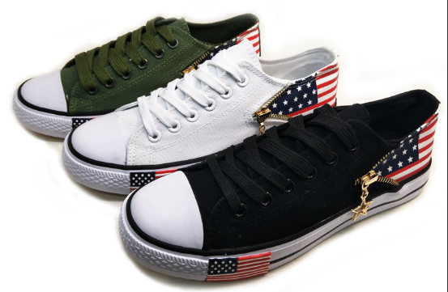
 |  |  | 款式：FOTZO-1
 |  |  | 1.肥度确认为37# 牛仔色请重新打版确认
 |  |  | 2.鞋带，鞋眼配面色；拉链统一金色
 |  |  | 3.大底围边统一白色，水线统一黑色，底纹统一驼色；大底外侧国旗标请缩小一半，需重新打版确认
 |  |  | 4.中底印刷商标加号码粒，黑色，牛仔色印刷银色，其它印刷黑色


 |  |  | 款式：KOLA-1
 |  |  | 1.同女鞋样品
 |  |  | 2.鞋带，鞋眼配面色；拉链统一金色
 |  |  | 3.大底围边统一白色，水线统一黑色，底纹统一驼色；大底外侧国旗标请缩小一半，需重新打版确认
 |  |  | 4.中底印刷商标加号码粒，黑色，牛仔色印刷银色，其它印刷黑色

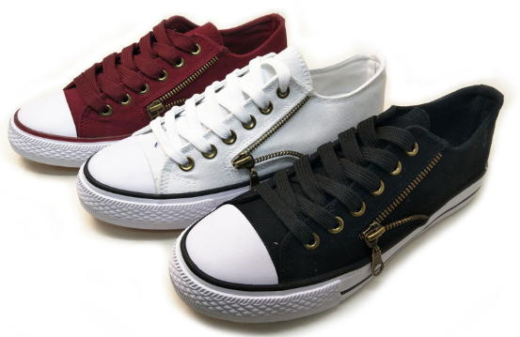
 |  |  | 款式：FANOL-1
 |  |  | 1.肥度确认为37#
 |  |  | 2.鞋带配面色
 |  |  | 3.鞋眼、拉链同原版保持不变
 |  |  | 4.中底印刷商标加号码粒，黑色印刷银色，其它印刷黑色

